ANALISI DEI CARICHI
SOLAIO 20+5

Dimensioni della pignatta:

Altezza | 0.20 m
Larghezza | 0.38 m
Lunghezza | 0.25 m
Pezzi a metro quadrato | 8.00

Dimensioni del calcestruzzo:

Interasse dei travetti | 0.50 m
larghezza travetto | 0.12 m
Altezza soletta | 0.05 m

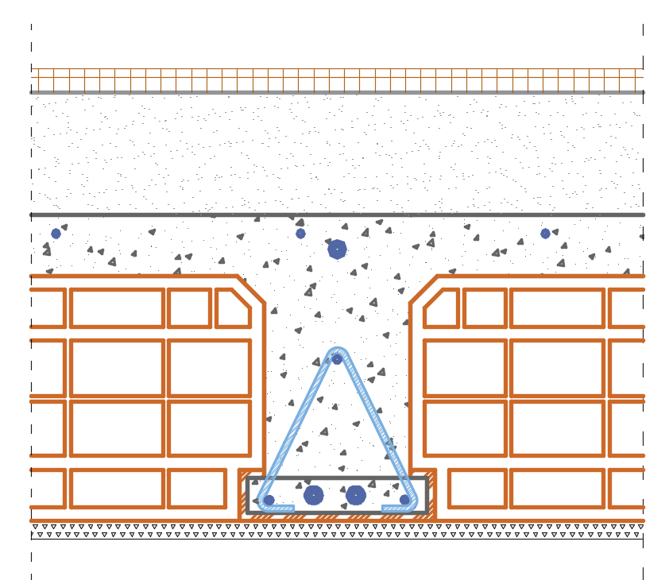
Dimensioni delle finiture:

Spessore intonaco | 0.015 m
Spessore massetto | 0.10 m
Tipo pavimento | Cotto, Gres porcellanato
Spessore Pavimento | 0.02 m

Dimensioni tramezzi:

Forato | 0.08 m
Spessore intonaco | 0.03 m
H tramezzo | 2.70 m

Riepilogo pesi specifici di calcolo:

Peso specifico del calcestruzzo armato |  | 25.00 kN/m³
Peso specifico massetto |  | 21.00 kN/m³
Peso specifico dell'intonaco |  | 19.00 kN/m³
Peso specifico delle pignatte |  | 8.00 kN/m³
Peso specifico dei pavimenti |  | 20.00 kN/m³
Peso specifico dei forati (tramezzi) |  | 11.00 kN/m³

PESI

Carico Permenente Portante (G1)

Peso a metro quadrato della nervatura |  | 1.20 kN/m² | ← | 2.00 X | 0.12 X | 0.20 X | 25.00 | = 1.20
Peso a metro quadrato della soletta |  | 1.25 kN/m² | ← |  |  | 0.05 X | 25.00 | = 1.25
Peso a metro quadrato delle pignatte |  | 1.22 kN/m² | ← | 2.00 X | 0.38 X | 0.20 X | 8.00 | = 1.22

Totale G1 |  | 3.67 kN/m²

Carico Permanente Portato (G2)

Peso a metro quadrato dell'intonaco |  | 0.29 kN/m² | ← |  |  | 0.02 X | 19.00 | = 0.29
Peso a metro quadrato del massetto |  | 2.10 kN/m² | ← |  |  | 0.10 X | 21.00 | = 2.10
Peso a metro quadrato dei pavimenti |  | 0.40 kN/m² | ← |  |  | 0.02 X | 20.00 | = 0.40

Peso a metro quadrato dei tramezzi |  | 1.45 kN/m² | ← | 0.08 X | 11.00 + | 0.03 X | 19.00 | = 1.45
Peso lineare dei tramezzi |  | 3.92 kN/m² | ← |  |  | 1.45 X | 2.70 | = 3.92
DM 2008 3.3.3.1 (tramezzi spalmati sul solaio) |  | 1.60 kN/m²

Totale G2 |  | 4.39 kN/m²

Carico Variabile (Qk,folla)

A- Ambienti ad uso residenziale |  | 2.00 kN/m²

SOLAIO DI COPERTURA 16+4

Dimensioni della pignatta:

Altezza | 0.16 m
Larghezza | 0.38 m
Lunghezza | 0.25 m
Pezzi a metro quadrato | 8.00

Dimensioni del calcestruzzo:

Inclinazione copertura | 20 °
Interasse dei travetti | 0.50 m
Larghezza travetto | 0.12 m
Altezza soletta | 0.04 m

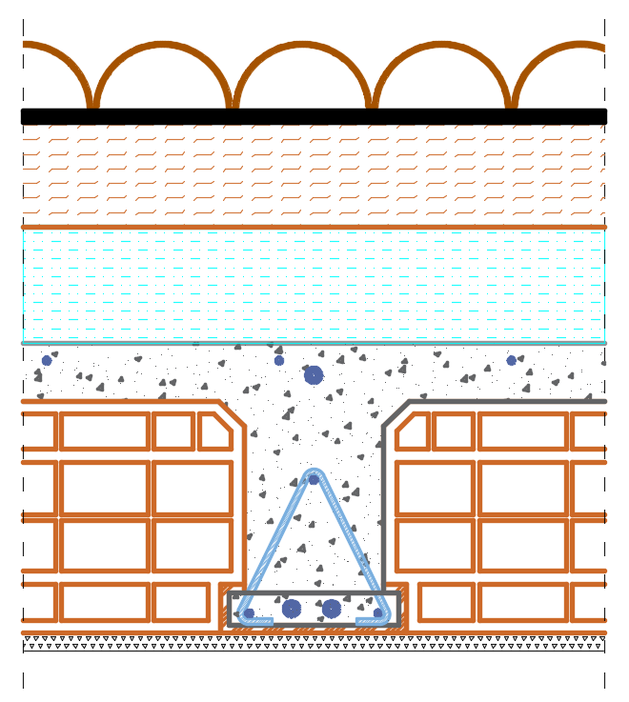
Dimensioni delle finiture:

Spessore intonaco | 0.015 m
Spessore massetto | 0.00 m
Tipo pavimento | Cotto, Gres porcellanato
Spessore Pavimento | 0.00 m
Poliuretano espanso | 0.10 m
Lana di roccia+catrame | 0.10 m

Riepilogo pesi specifici di calcolo:

Peso specifico del calcestruzzo |  | 25.00 kN/m³
Peso specifico massetto |  | 21.00 kN/m³
Peso specifico dell'intonaco |  | 19.00 kN/m³
Peso specifico delle pignatte |  | 8.00 kN/m³
Peso specifico del pannello in | Poliuretano espanso | 0.43 kN/m³
Peso specifico del pannello in | Lana di roccia+catrame | 0.70 kN/m³
Peso specifico dei pavimenti |  | 20.00 kN/m³
Peso specifico dei coppi |  | 0.60 kN/m²

PESI

Carico Permenente Portante (G1)

Peso a metro quadrato della nervatura |  | 0.96 kN/m² | ← | 2.00 X | 0.12 X | 0.16 X | 25.00 | = 0.96
Peso a metro quadrato della soletta |  | 1.00 kN/m² | ← |  |  | 0.04 X | 25.00 | = 1.00
Peso a metro quadrato delle pignatte |  | 0.97 kN/m² | ← | 2.00 X | 0.38 X | 0.16 X | 8.00 | = 0.97

Totale a metro quadrato |  | 2.93 kN/m²

Carico Permanente Portato (G2)

Peso a metro quadrato dell'intonaco |  | 0.29 kN/m² | ← |  |  | 0.02 X | 19.00 | = 0.29
Peso a metro quadrato del massetto |  | 0.00 kN/m² | ← |  |  | 0.00 X | 21.00 | = 0.00
Peso a metro quadrato dei pavimenti |  | 0.00 kN/m² | ← |  |  | 0.00 X | 20.00 | = 0.00
Peso a metro quadrato del | Poliuretano espanso | 0.04 kN/m² | ← |  |  | 0.10 X | 0.43 | = 0.04
Peso a metro quadrato del | Lana di roccia+catrame | 0.07 kN/m² | ← |  |  | 0.10 X | 0.70 | = 0.07
Peso a metro quadrato dei coppi |  | 0.60 kN/m²

Totale a metro quadrato |  | 1.00 kN/m²

Carico Variabile (Qk,folla)

H1-Coperture accessibili per sola manutenzione |  | 0.50 kN/m²

Carico variabile (Qk,neve) |  | 1.50 kN/m²

SOLETTA PIENA (Balconi)
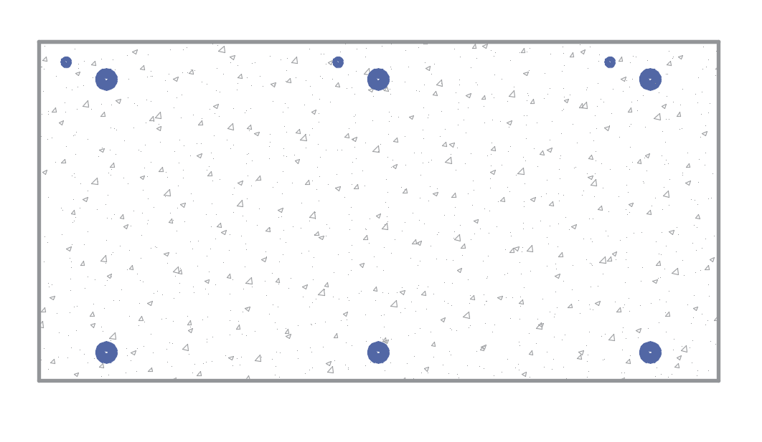
Dimensioni del calcestruzzo:

Spessore del getto | 0.18 m

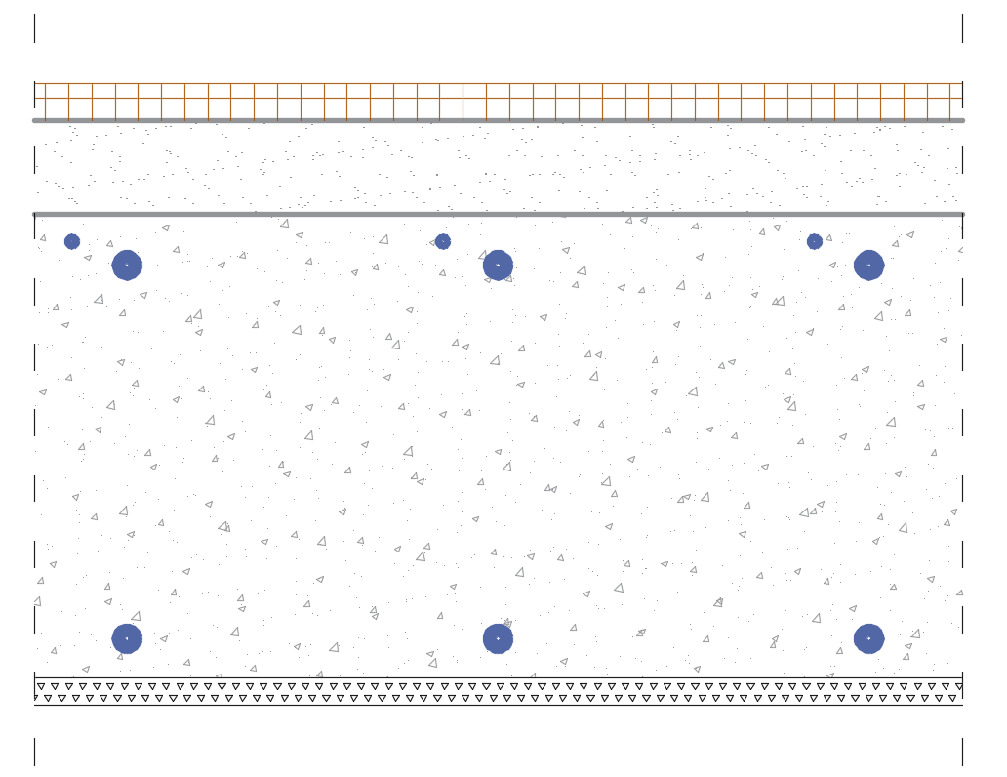
Dimensioni delle finiture:

Spessore intonaco | 0.02 m
Spessore massetto | 0.06 m
Tipo pavimento | Cotto, Gres porcellanato
Spessore pavimento | 0.02 m

Riepilogo pesi specifici di calcolo:

Peso specifico del calcestruzzo |  | 25.00 kN/m³
Peso specifico del pavimento |  | 20.00 kN/m³
Peso specifico massetto |  | 21.00 kN/m³
Peso specifico dell'intonaco |  | 19.00 kN/m³

PESI

Carico Permanente Portante (G1)

Peso del getto (G1) |  | 4.50 kN/m² | ← |  |  | 0.18 X | 25.00 | = 4.50

Carico Permanente Portato (G2)

Peso a metro quadrato dell'intonaco |  | 0.29 kN/m² | ← |  |  | 0.02 X | 19.00 | = 0.29
Peso a metro quadrato del massetto |  | 1.16 kN/m² | ← |  |  | 0.06 X | 21.00 | = 1.16
Peso a metro quadrato dei pavimenti |  | 0.40 kN/m² | ← |  |  | 0.02 X | 19.00 | = 0.38

Totale a metro quadrato G2 |  | 1.84 kN/m²

Carico Variabile (Qk,folla)

C2-Balconi, ballatoi e scale comuni, sale convegni, cinema, teatri, luoghi di culto, tribune con posti fissi |  | 4.00 kN/m²

CORDOLO 35X24

Dimensioni del calcestruzzo:

Base | 0.35 m
Altezza | 0.24 m

Riepilogo pesi specifici di calcolo:

Peso specifico del calcestruzzo armato: |  | 25.00 kN/m³

PESI

Carico Permenente Portante (G1)

Peso del cordolo a metro lineare |  | 2.10 kN/m | ← |  | 0.35 X | 0.24 X | 25.00 | = 2.10

TRAVE 30X50
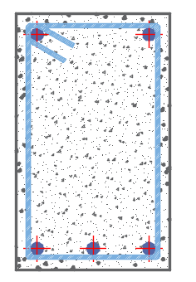
Dimensioni del calcestruzzo:

base | 0.30 m
altezza | 0.50 m

Riepilogo pesi specifici di calcolo:

Peso specifico del calcestruzzo armato: |  | 25.00 kN/m³

PESI

Carico Permenente Portante (G1)

Peso della trave a metro lineare |  | 3.75 kN/m | ← |  | 0.30 X | 0.50 X | 25.00 | = 3.75

PILASTRO 40X50
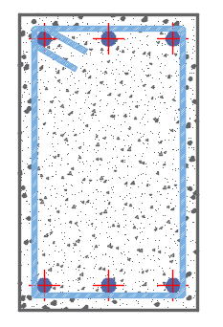
Dimensioni del calcestruzzo:

Base | 0.40 m
Altezza | 0.50 m
Luce netta | 2.70 m

Riepilogo pesi specifici di calcolo:

Peso specifico del calcestruzzo armato: |  | 25.00 kN/m³

PESI

Carico Permanente Portante (G1)

Peso del pilastro a metro lineare |  | 5.00 kN/m | ← |  | 0.40 X | 0.50 X | 25.00 | = 5.00
Peso totale del pilastro |  | 13.50 kN | ← | 2.70 X | 0.40 X | 0.50 X | 25.00 | = 13.50

SETTO 150X20

Dimensioni del calcestruzzo:

Base | 1.50 m
Altezza | 0.20 m
Luce netta | 2.70 m

Dimensioni delle finiture:

Spessore cappotto | 0.08 m
Spessore intonaco | 0.01 m

Riepilogo pesi specifici di calcolo:

Peso specifico del calcestruzzo armato: |  | 25.00 kN/m³
Peso specifico dell'intonaco |  | 19.00 kN/m³
Peso specifico del pannello in | Poliuretano espanso | 0.43 kN/m³

PESI

Carico Permenente Portante (G1)

Peso del setto a metro quadrato |  | 5.00 kN/m² | ← |  |  | 0.20 X | 25.00 | = 5.00

Carico Permenente Portato (G2)

Peso a metro quadrato dell'intonaco |  | 0.19 kN/m² | ← |  |  | 0.01 X | 19.00 | = 0.19
Peso a metro quadrato | Poliuretano espanso | 0.03 kN/m² | ← |  |  | 0.08 X | 0.43 | = 0.03

Totale a metro quadrato |  | 0.22 kN/m²

TAMPONATURE

Dimensioni della tamponatura:

Altezza della tamponatura | 2.70 m

Dimensioni del blocco:

Altezza | 0.19 m
Larghezza | 0.38 m
Lunghezza | 0.25 m
Pezzi a metro quadrato | 19
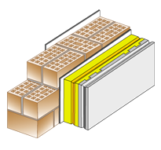
Dimensioni delle finiture:

Spessore cappotto | 0.08 m
Spessore intonaco | 0.02 m
Riduzione bucature | 0.90

Riepilogo pesi specifici di calcolo:

Peso specifico dei laterizi |  | 8.00 kN/m³
Peso specifico dell'intonaco |  | 19.00 kN/m³
Peso specifico del pannello in | Poliuretano espanso | 0.43 kN/m³

PESI

Carico Permanente Portato (G2)

Peso a metro lineare della tamponatura |  | 7.39 kN/m | ← | 2.70 X | 0.38 X | 8.00 X | 0.90 | = 7.39
Peso a metro lineare dell'intonaco |  | 0.69 kN/m | ← | 2.70 X | 0.02 X | 19.00 X | 0.90 | = 0.69
Peso a metro lineare del | Poliuretano espanso | 0.08 kN/m | ← | 2.70 X | 0.08 X | 0.43 X | 0.90 | = 0.08

Totale a metro lineare |  | 8.16 kN/m

TABELLE NTC
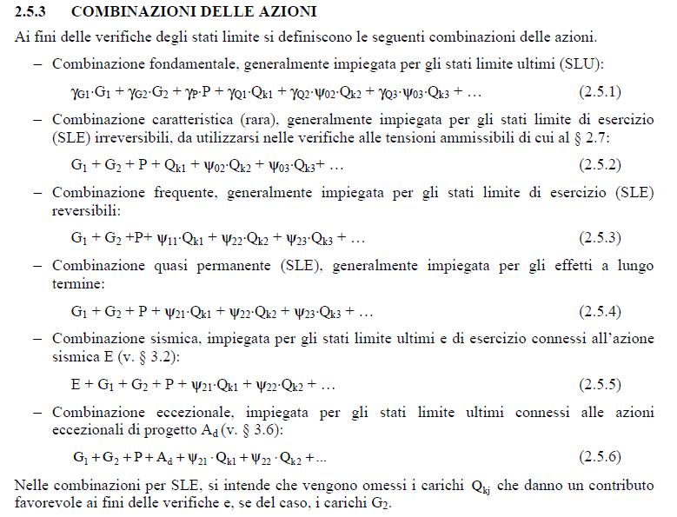
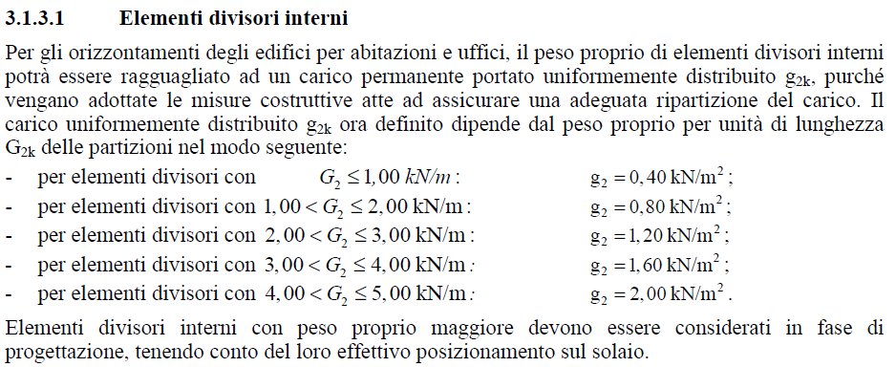
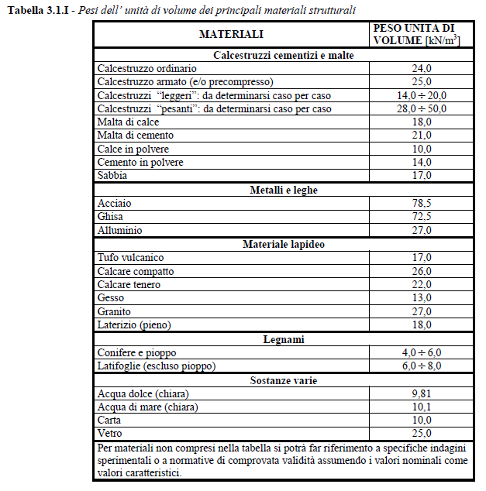
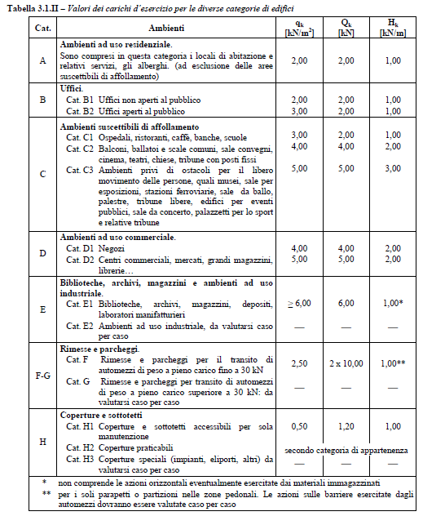
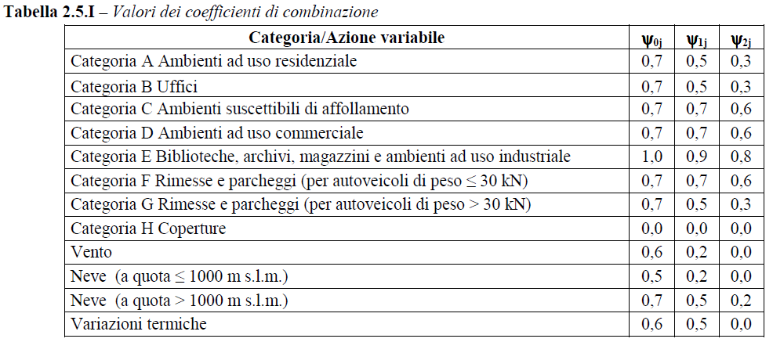

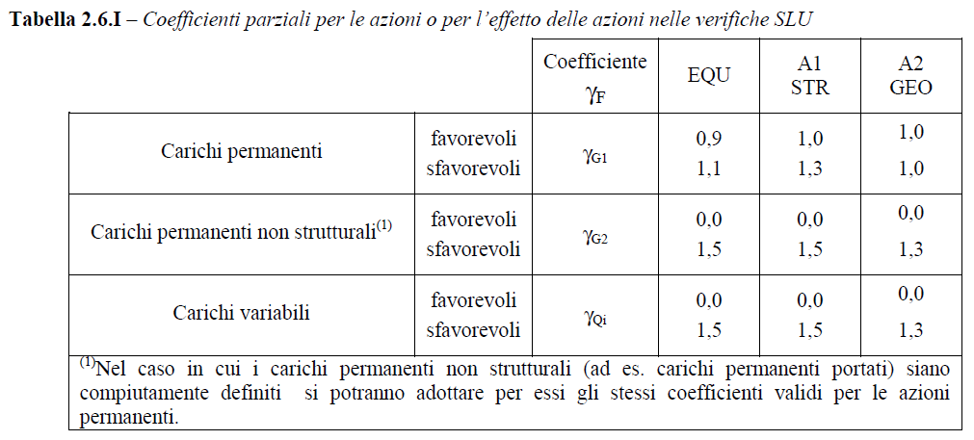

γP
1

